Organigramme
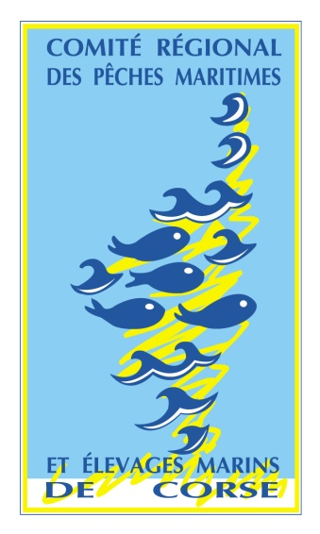
COMITE REGIONAL DES
PECHES MARITIMES
ET DES ELEVAGES
MARINS DE CORSE

L'ORGANIGRAMME

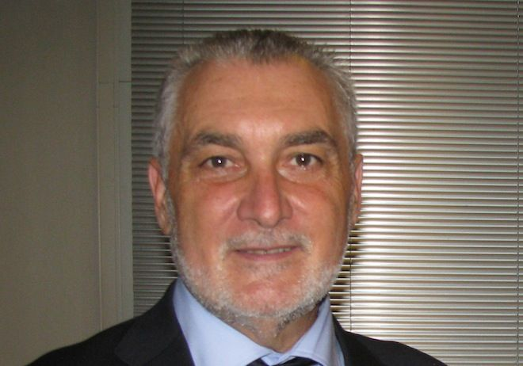

 |  |  |  |  |  | Gérard ROMITI
 |  |  |  |  |  | PRESIDENT du CRPMEM de CORSE

 |  | Antoine DUVAL |  | Maxime BIANCHINI |  |  |  | Daniel DEFUSCO |  | Jérôme POGGI
 |  | 1er VICE-PRESIDENT |  |  | 2è VICE-PRESIDENT |  |  | 3è VICE-PRESIDENT |  | 4è VICE-PRESIDENT



 | Xavier D'ORAZIO |  | Jérôme POGGI |  |  |  | Laurent Briançon |  | Laurent BRIANCON
 | Président Petit |  | Président |  |  |  | Président Commission |  | Président Commission
Métier Côtier |  |  | Commission Pluriactivité |  |  |  | Environnement - Plaisance |  | Etang


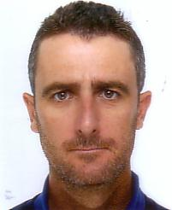
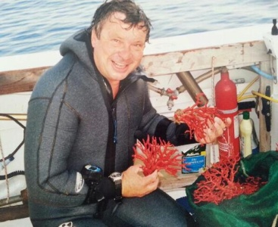

Daniel DEFUSCO |  |  | Marc FICHOU |  |  |  | Jean Pierre CARDUCCI |  | Maxime BIANCHINI
Président Commission |  |  | Président Commission |  |  |  | Président Commission |  | Président Commission
Pélagique |  |  | Aquaculture |  |  |  | Corail |  | Oursin

